Base
 | Caso de prueba | inventario mgm | Dispositivos
 |  |  | Windows 11
 | Plataforma | web
 | URL | file:///C:/Users/alexa/OneDrive/Documentos/PROYECTO/TPS_FDS_2671339_PMGM6/frontend/sistema_inventario/login.html

Nº | PRUEBA | acción | Resultado | Resultado | tiempo | inicio (imagen de prueba) | finalizar (imagen de prueba)
1 | iniciar sesión | al ingresar a la pagina de inicio y la contraseña esta mal escrita | se mostrara un aviso en la parte inferior de contraseña informando (Nombre de Usuario o Contraseña incorrectos) | Funcional | 1 a 5 segundos | 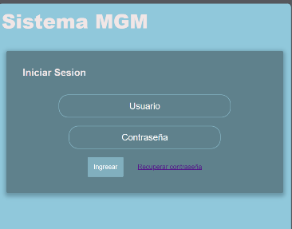 | 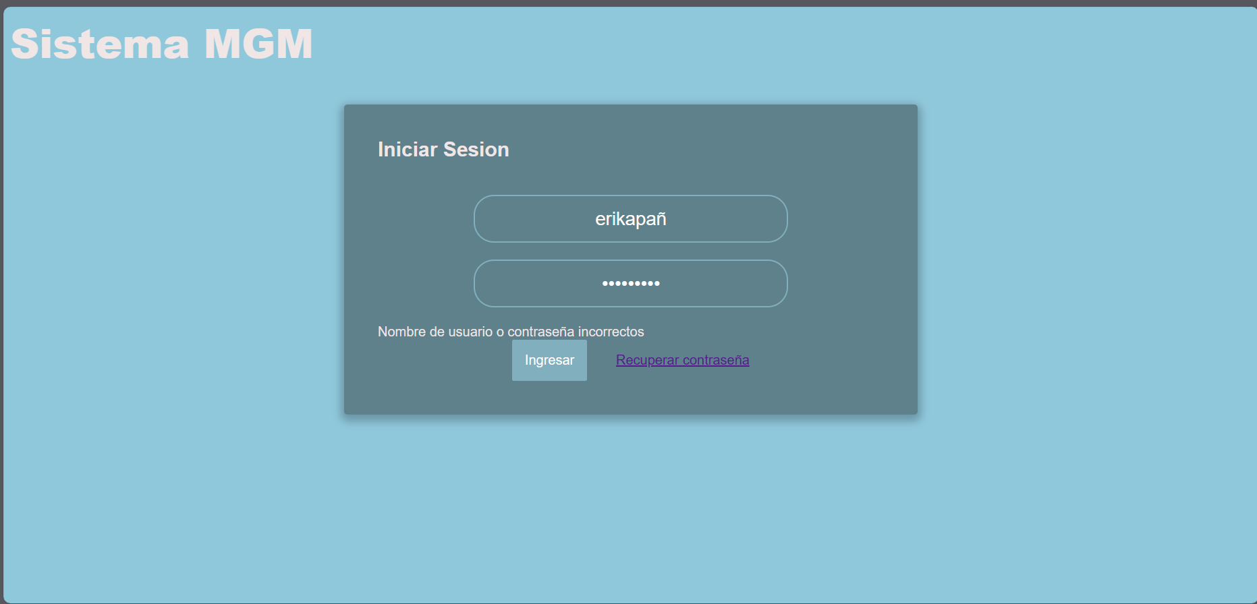
1 | iniciar sesión | al ingresar a la pagina de inicio y no llenaron al campo de usuario | se mostrara un aviso en la parte inferior de Usuario informando (Rellene este campo) | Funcional | 1 a 5 segundos |  | 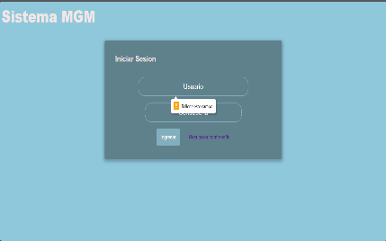
1 | iniciar sesión | al ingresar a la pagina de inicio y no llenar el campo de contraseña | se mostrara un aviso en la parte inferior de Usuario informando (Rellene este campo) | Funcional | 1 a 5 segundos | 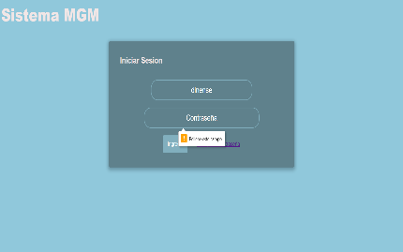
1 | iniciar sesión | al ingresar a la pagina de inicio y el nombre de usuario esta mal escrito | se mostrara un aviso en la parte inferior de contraseña informando (Nombre de Usuario o Contraseña incorrectos) | Funcional | 1 a 5 segundos |  | 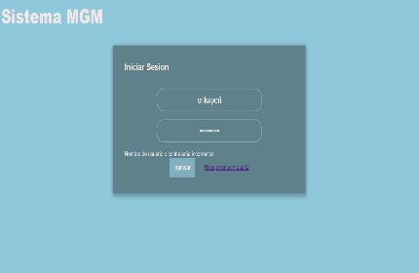
2 | Consultar usuario | al seleccionar en el buscador y escribir el nombre del usuario solo en minúsculas | no realiza la búsqueda ni se muestra ningún cambio | falta | 1 a 5 segundos | 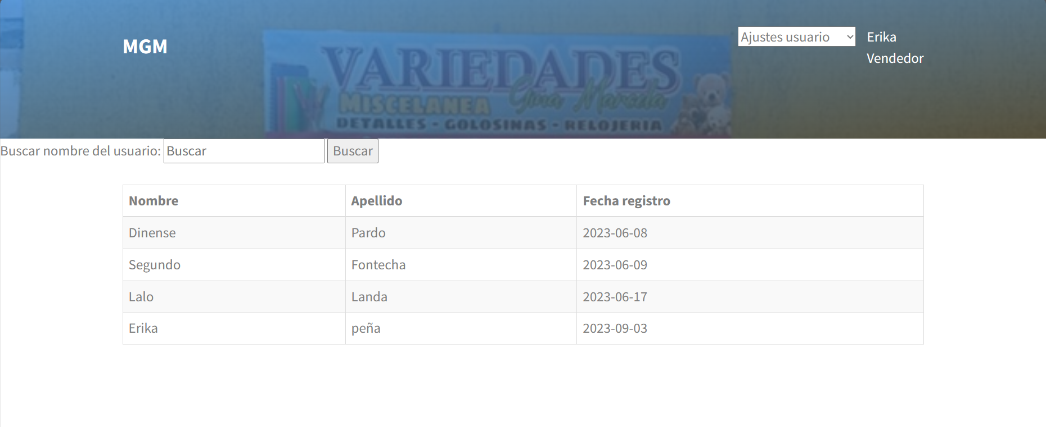 | 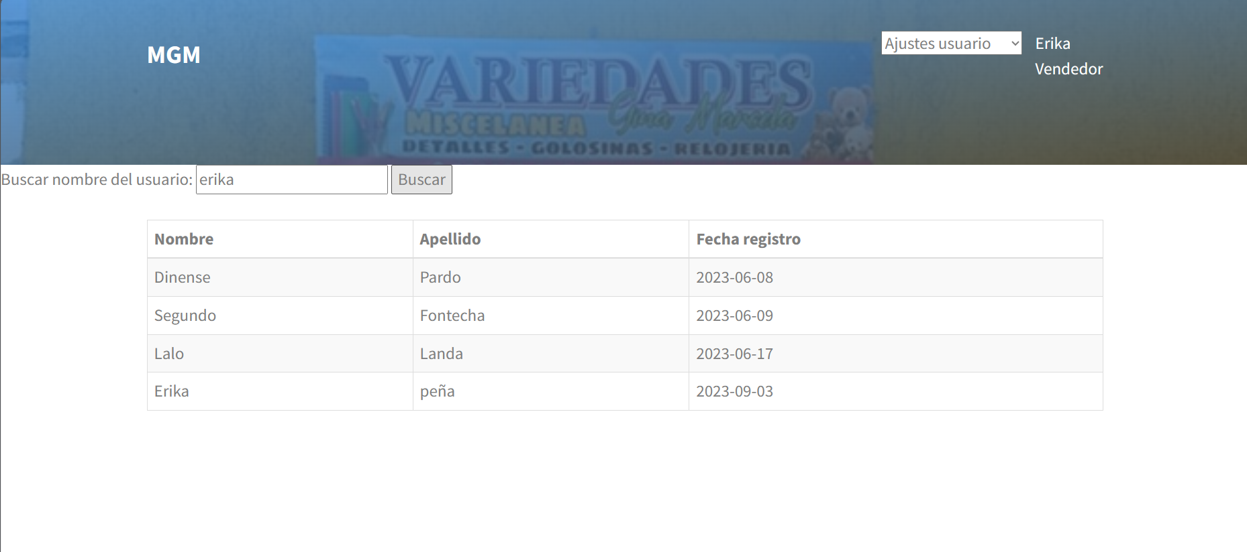
2 | Consultar usuario | al seleccionar en el buscador y escribir el nombre del usuario solo en mayúsculas | no realiza la búsqueda ni se muestra ningún cambio | falta | 1 a 5 segundos |  | 
2 | Consultar usuario | al seleccionar en el buscador y escribir el nombre del usuario como corresponde al crear el perfil respetando las mayúsculas y minúsculas | realiza la búsqueda del usuario solicitado | Funcional | 1 a 5 segundos |  | 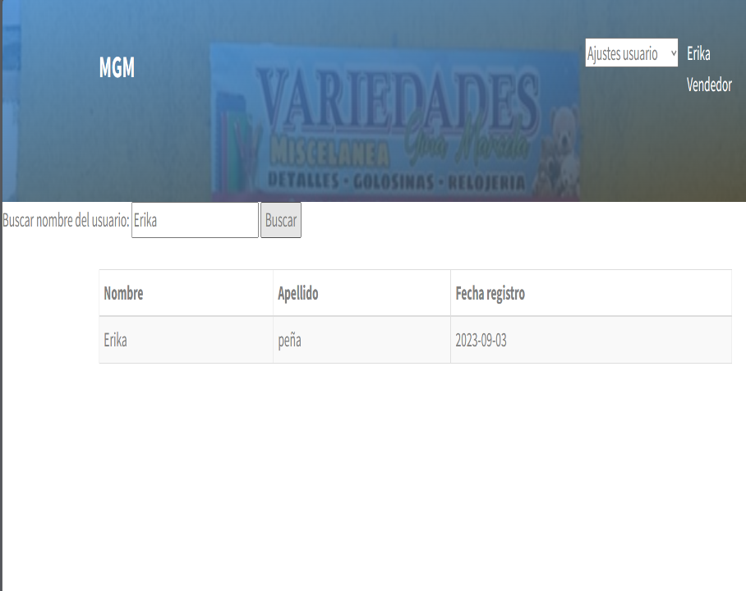
2 | Consultar usuario | al seleccionar en el buscador y escribir el nombre del usuario con faltas ortográficas o mal escrito | no realiza la búsqueda ni se muestra ningún cambio | falta | 1 a 5 segundos |  | 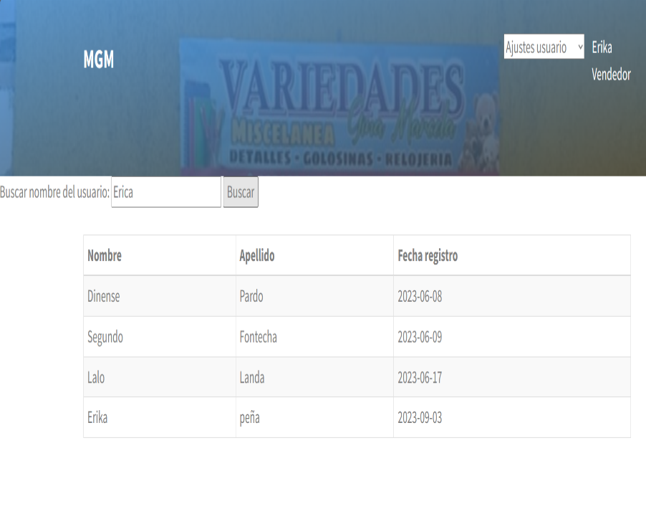
3 | Actualizar usuario | al realizar cambios en la contraseña y no cumple con los requisitos | se mostrara un aviso en la parte superior informando (La contraseña debe tener al menos 8 caracteres) | Funcional | 1 a 5 segundos | 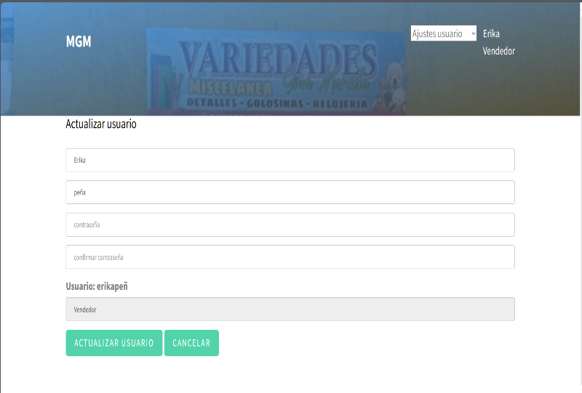 | 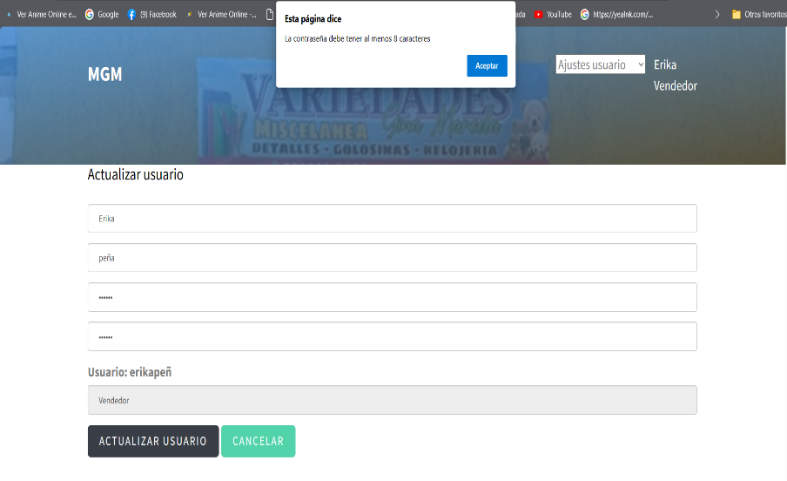
3 | Actualizar usuario | al realizar cambios en la contraseña y cumple con los requisitos | se mostrara un aviso en la parte superior informando (Usuario erikapeñ actualizado exitosamente. Deberá iniciar sesión nuevamente) | Funcional | 1 a 5 segundos |  | 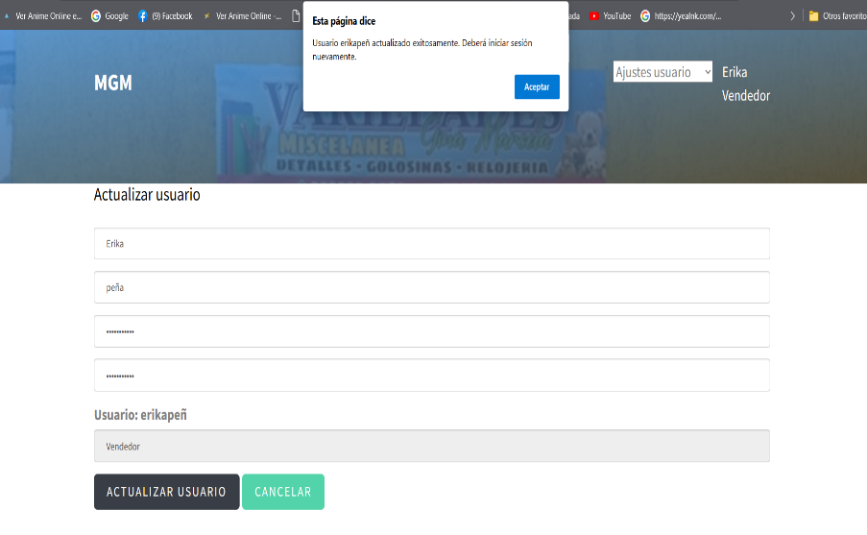
3 | Actualizar usuario | al realizar cambios en la contraseña y no son las mismas en los dos campos | se mostrara un aviso en la parte superior informando (Las contraseñas no coinciden) | Funcional | 1 a 5 segundos |  | 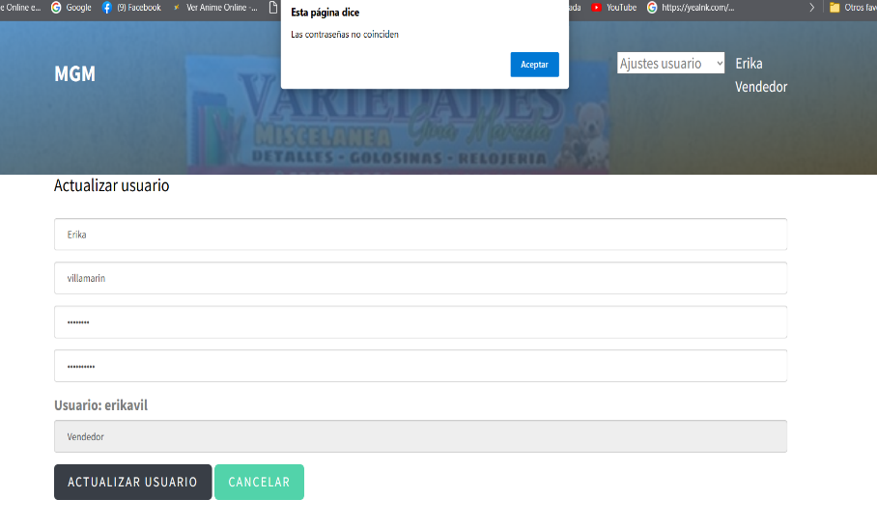
3 | Actualizar usuario | al realizar cambios en el nombre de usuario | se mostrara un aviso en la parte superior informando (Usuario erikavil actualizado exitosamente. Deberá iniciar sesión nuevamente) | Funcional | 1 a 5 segundos |  | 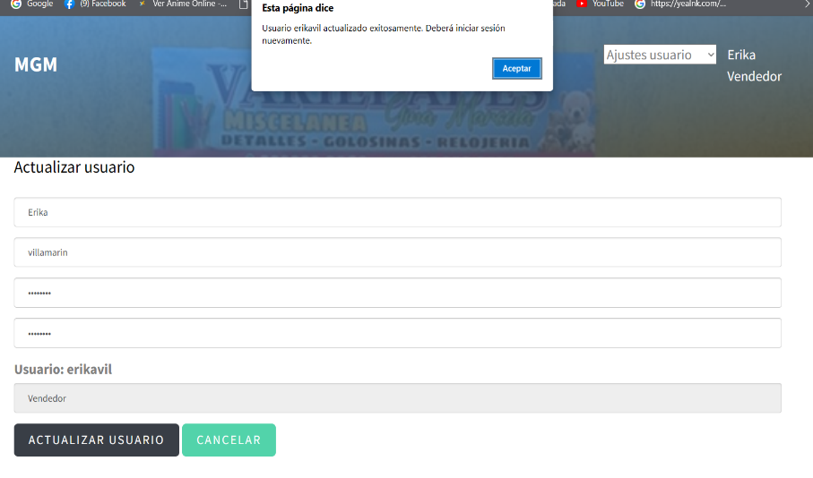

PRD
Test : | Paso a PRD Bolivia |  |  | Version Mejoras Bolivia 15 Abril 2021UNRELEASED
Versión App: | 1916 |  |  | 19/04/2021

Funcionalidades | Caso de prueba para release | Caso de prueba ejecutados | Caso de prueba faltantes | Caso de prueba pasados | Caso de prueba fallados | Caso de prueba bloqueados | Re- test | Funcionalidades probadas

39 | 117 | 117 | 0 | 117 | 0 | 0 | 1 | 39

% ejecución de casos de pruebas: |  |  |  |  | 100%
% casos de prueba faltantes de ejecutar |  |  |  |  | 0%
% casos de prueba pasados en primera instancia |  |  |  |  | 100%
% de funcionalidades probadas |  |  |  |  | 100%

Cantidad de casos de pruebas ejecutados por hora |  |  |  |  | 15

Re-test realizados a casos de pruebas |  |  |  |  | 1
Pruebas automatizadas |  |  |  |  | -
Casos de prueba fallados de release |  |  |  |  | 0%

Dispotivos de prueba |  | Windows | OSX | Android | iOS
Versión |  | 10 | Catalina | 10 | 14.4
Navegador |  | Chrome | Safari | APP | Safari
 |  | FALSE | FALSE | TRUE | FALSE

